Munka1
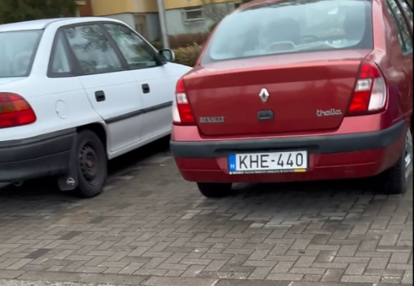
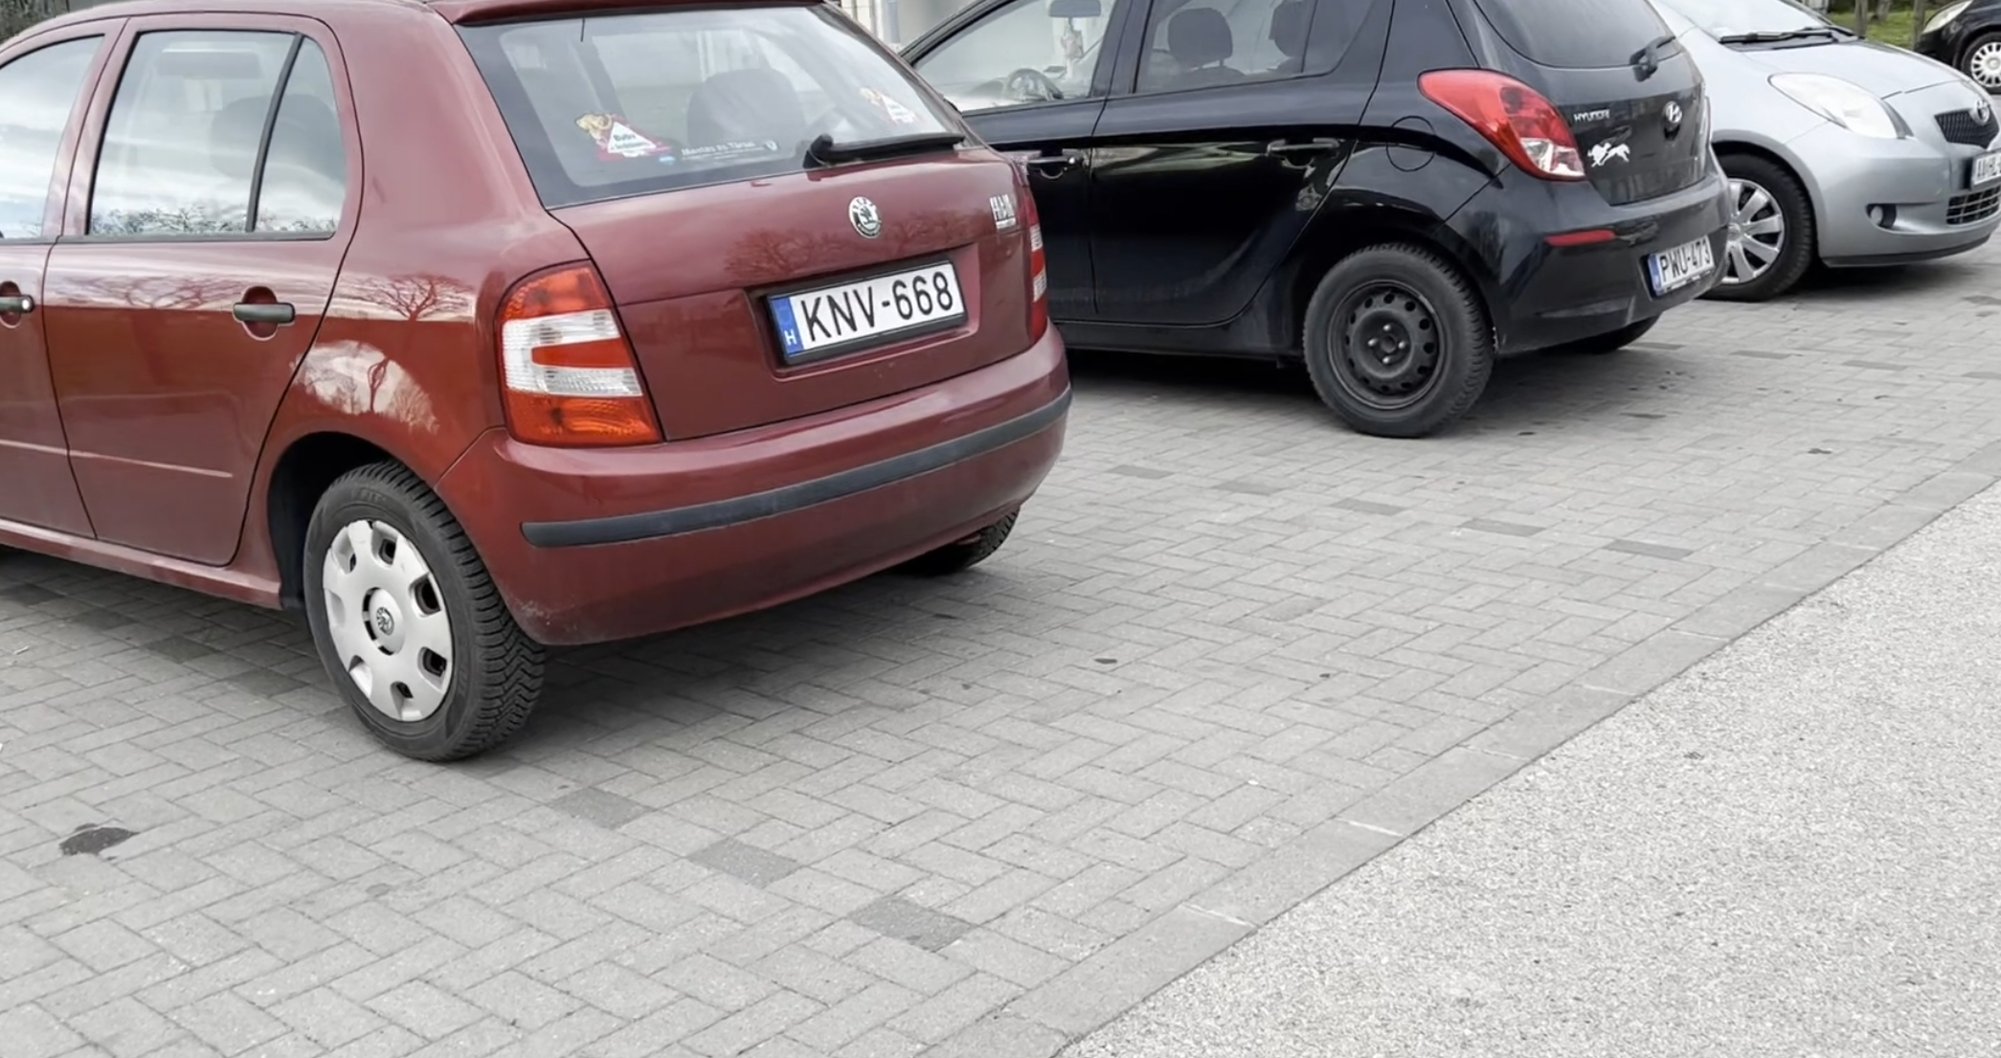
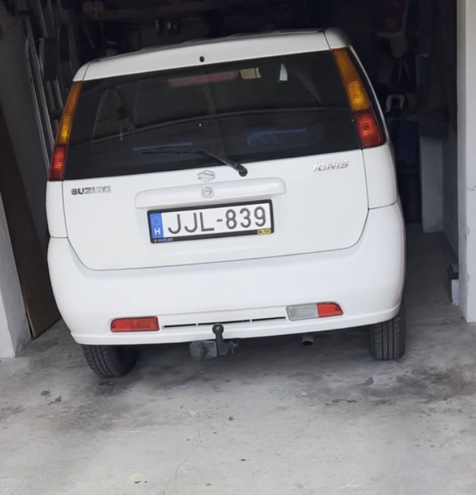
File1 | File2 | File3
 |  |  | Rendszam | Test1 | Test2 | Test3 | Test4 | Test5 | Test6 | Test7 | Test8 | Test9 | Test10 | Test11 | Test12 | Test13 | Test14 | Test15 | Test16 | Test17 | Test18 | Test19 | Test20
 |  |  | File1
 |  |  | JMX-340 | Fel ismerte | Nem ismerte fel | Nem ismerte fel | Fel ismerte | Fel ismerte | Nem ismerte fel | Fel ismerte | Nem ismerte fel | Nem ismerte fel | Fel ismerte | Nem ismerte fel | Nem ismerte fel | Fel ismerte | Fel ismerte | Nem ismerte fel | Fel ismerte | Fel ismerte | Fel ismerte | Fel ismerte | Nem ismerte fel
 |  |  | KHE-440 | Nem ismerte fel | Fel ismerte | Nem ismerte fel | Nem ismerte fel | Fel ismerte | Nem ismerte fel | Nem ismerte fel | Fel ismerte | Nem ismerte fel | Fel ismerte | Nem ismerte fel | Nem ismerte fel | Fel ismerte | Fel ismerte | Fel ismerte | Fel ismerte | Nem ismerte fel | Fel ismerte | Fel ismerte | Fel ismerte
 |  |  | GNZ-870 | Fel ismerte | Fel ismerte | Fel ismerte | Nem ismerte fel | Fel ismerte | Fel ismerte | Nem ismerte fel | Fel ismerte | Nem ismerte fel | Nem ismerte fel | Fel ismerte | Nem ismerte fel | Fel ismerte | Nem ismerte fel | Fel ismerte | Fel ismerte | Fel ismerte | Nem ismerte fel | Nem ismerte fel | Nem ismerte fel
 |  |  | KNG-392 | Nem ismerte fel | Fel ismerte | Nem ismerte fel | Fel ismerte | Fel ismerte | Fel ismerte | Fel ismerte | Nem ismerte fel | Fel ismerte | Fel ismerte | Nem ismerte fel | Fel ismerte | Fel ismerte | Fel ismerte | Fel ismerte | Fel ismerte | Nem ismerte fel | Fel ismerte | Nem ismerte fel | Fel ismerte
 |  |  | PGU-711 | Nem ismerte fel | Nem ismerte fel | Fel ismerte | Fel ismerte | Nem ismerte fel | Fel ismerte | Fel ismerte | Fel ismerte | Nem ismerte fel | Fel ismerte | Fel ismerte | Nem ismerte fel | Nem ismerte fel | Fel ismerte | Fel ismerte | Nem ismerte fel | Nem ismerte fel | Fel ismerte | Fel ismerte | Nem ismerte fel
 |  |  | KED-361 | Fel ismerte | Fel ismerte | Nem ismerte fel | Fel ismerte | Fel ismerte | Fel ismerte | Nem ismerte fel | Fel ismerte | Fel ismerte | Fel ismerte | Fel ismerte | Fel ismerte | Fel ismerte | Nem ismerte fel | Nem ismerte fel | Nem ismerte fel | Fel ismerte | Nem ismerte fel | Fel ismerte | Fel ismerte
 |  |  | PUY-146 | Nem ismerte fel | Nem ismerte fel | Fel ismerte | Fel ismerte | Nem ismerte fel | Fel ismerte | Nem ismerte fel | Nem ismerte fel | Nem ismerte fel | Fel ismerte | Fel ismerte | Fel ismerte | Nem ismerte fel | Fel ismerte | Fel ismerte | Nem ismerte fel | Fel ismerte | Fel ismerte | Nem ismerte fel | Nem ismerte fel

 |  |  | File2 | Test1 | Test2 | Test3 | Test4 | Test5 | Test6 | Test7 | Test8 | Test9 | Test10 | Test11 | Test12 | Test13 | Test14 | Test15 | Test16 | Test17 | Test18 | Test19 | Test20
 |  |  | KNV-668 | Nem ismerte fel | Nem ismerte fel | Fel ismerte | Fel ismerte | Fel ismerte | Nem ismerte fel | Nem ismerte fel | Nem ismerte fel | Fel ismerte | Fel ismerte | Fel ismerte | Fel ismerte | Nem ismerte fel | Nem ismerte fel | Fel ismerte | Nem ismerte fel | Fel ismerte | Fel ismerte | Fel ismerte | Nem ismerte fel
 |  |  | PWU-473 | Fel ismerte | Fel ismerte | Fel ismerte | Nem ismerte fel | Nem ismerte fel | Nem ismerte fel | Fel ismerte | Nem ismerte fel | Fel ismerte | Fel ismerte | Nem ismerte fel | Fel ismerte | Nem ismerte fel | Fel ismerte | Fel ismerte | Fel ismerte | Nem ismerte fel | Nem ismerte fel | Fel ismerte | Fel ismerte
 |  |  | AAHL-076 | Fel ismerte | Fel ismerte | Nem ismerte fel | Nem ismerte fel | Fel ismerte | Fel ismerte | Fel ismerte | Fel ismerte | Fel ismerte | Fel ismerte | Nem ismerte fel | Fel ismerte | Nem ismerte fel | Nem ismerte fel | Fel ismerte | Fel ismerte | Fel ismerte | Fel ismerte | Nem ismerte fel | Fel ismerte
Statisztika
 |  |  | KNG-392 | Fel ismerte | Fel ismerte | Fel ismerte | Fel ismerte | Fel ismerte | Nem ismerte fel | Nem ismerte fel | Nem ismerte fel | Nem ismerte fel | Nem ismerte fel | Fel ismerte | Fel ismerte | Fel ismerte | Nem ismerte fel | Fel ismerte | Nem ismerte fel | Nem ismerte fel | Nem ismerte fel | Nem ismerte fel | Fel ismerte
 |  |  | KXX-361 | Nem ismerte fel | Nem ismerte fel | Nem ismerte fel | Nem ismerte fel | Fel ismerte | Nem ismerte fel | Fel ismerte | Fel ismerte | Nem ismerte fel | Nem ismerte fel | Fel ismerte | Nem ismerte fel | Nem ismerte fel | Nem ismerte fel | Fel ismerte | Nem ismerte fel | Fel ismerte | Fel ismerte | Fel ismerte | Nem ismerte fel
 |  |  | LYX-342 | Nem ismerte fel | Fel ismerte | Nem ismerte fel | Fel ismerte | Nem ismerte fel | Nem ismerte fel | Fel ismerte | Nem ismerte fel | Fel ismerte | Fel ismerte | Fel ismerte | Fel ismerte | Fel ismerte | Nem ismerte fel | Nem ismerte fel | Fel ismerte | Nem ismerte fel | Nem ismerte fel | Fel ismerte | Nem ismerte fel

 |  |  | File3 | Test1 | Test2 | Test3 | Test4 | Test5 | Test6 | Test7 | Test8 | Test9 | Test10 | Test11 | Test12 | Test13 | Test14 | Test15 | Test16 | Test17 | Test18 | Test19 | Test20
 |  |  | JJL-839 | Fel ismerte | Fel ismerte | Fel ismerte | Fel ismerte | Fel ismerte | Fel ismerte | Fel ismerte | Fel ismerte | Fel ismerte | Fel ismerte | Fel ismerte | Fel ismerte | Fel ismerte | Fel ismerte | Fel ismerte | Fel ismerte | Fel ismerte | Fel ismerte | Fel ismerte | Fel ismerte

 |  |  | Felismerve összesen | 167
 |  |  | Nem felismerve összesen | 113

